37RFZ-2C
X19 SPARE PARTS LIST
目录 INDEX
 | PAGE | DESCRIPTION
 | 1 | 汽油机总成 /化油器/电器件
 | 2 | 手把操纵件
 | 3 | 空滤器/排气消声器
 | 4 | 塑件
 | 5 | 前轮
 | 6 | 后轮/后碟刹
 | 7 | 连接板与前减震
 | 8 | 车架
 | 9 | 后叉
 | 10 | 踏脚
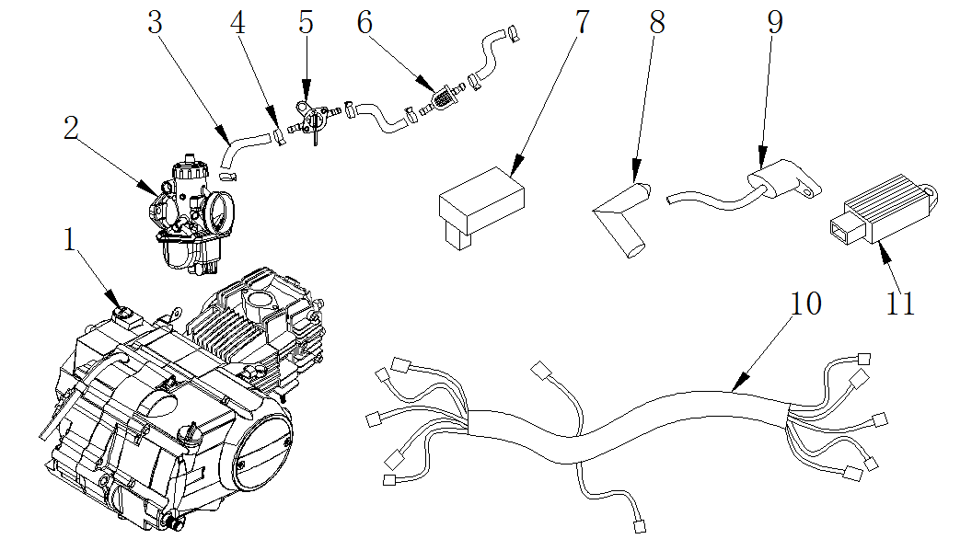

汽油机总成 /化油器/电器件ENGINE ASSY./CARBURETOR/ ELECTRIC
序号 | 件号 | 中文名称 | 规格型号 | 英文名称 | 数量 | 订购数量 | 备注
No. | Part No. | Chinese Description | Type | English Description | Q’ty | Order qty. | Remark
1 | 202009019002 | 银翔汽油机_抛丸 | 37-3C_卧下电手_W120-2铝缸153FMI缸标120cm3_有标_CR7HSA火花塞/勾四档_缸径52.4X55.5mm_磁电机12V六级全波带照明-电机线长850mm_2-1组合插(线长300mm)-带档显_61#黑色启动杆_74-1#挂档杆_进气管型号(ZL106#)(带纸垫_胶木垫)_链轮428-14_左后盖35-10_外六角法兰螺栓M6X20两个_M6X35四个_M6X28一个_缸头带"YX"logo | engine 125cc （electric engine） | 1
2 | 301014059001 | 京科化油器_三价铬钝化本色 | PZ26_手动风门 | Carburetor | 1
3 | 312004001001 | 复合油管_黑色 | ￠4.5X￠10mm(1m=0.09公斤) | fuel tube | 0.25
4 | 319005003001 | 钢带环箍卡扣_彩锌 | ￠9X8X0.8 | Steel band hoop buckle | 6
5 | 312005005001 | 油开关_三价铬钝化本色 | 29 | fuel tank switch | 1
6 | 312003005001 | 汽油滤清器_透明 | 塑料_黄色纸芯式 | Gasoline filter | 1
7 | 315001034001 | 点火器_黑色 | CG进角点火器_(无商标)EPA-打码:Y-36-08210000和CG125CDI-2用于125CC排量以下汽油机 | CDI | 1
8 | 315003003002 | 高压包_黑色 | 易力屏蔽高压包(无火花帽)_12V-2.8插片2孔插件_带支架_高压线长500mm_低压线长235mm_黑黄线靠槽_无火花帽(21-DY100pb) | coil | 1
9 | 315004005001 | 高压包帽_黑色 | 带普通的塑料高压包帽 | coil cap | 1
10 | 315007178001 | 线束_本色 | 37-2C_无电门锁状态 | wiring harness | 1
10 | 315007194001 | 线束_本色 | 37-2C_无电门锁状态-带大灯 | wiring harness | 1
11 | 315002003002 | 调压整流器_黑色 | 12V_D-1半波单硅调压器_四孔插件_6.8插片(12V-四/六级半波-不带引线) | rectifier | 1
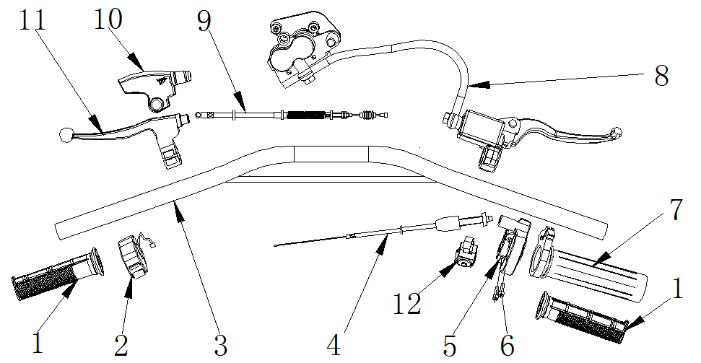

手把操纵件 HANDLE CONTROLLER
序号 | 件号 | 中文名称 | 规格型号 | 英文名称 | 数量 | 订购数量 | 备注
No. | Part No. | Chinese Description | Type | English Description | Q’ty | Order qty. | Remark
1 | 310003014001 | 左右转把套_红色(色号6396) | AM款_弹性体TPE | grip | 1
2 | 316004005001 | 熄火开关_黑色 | 全包型熄火开关-线长850mm | switch on/off | 1
3 | 310001018050 | FS方向把_喷塑黑色 | 37_中低缩管变径_带横杆_745mm_铁_配全包熄火开关 | handlebar | 1
4 | 310013002001 | 油门线_黑色 | 37-5_长800mm 露110mm | throttle cable | 1
5 | 310007033002 | 油门座_黑色 | ZS125GY加油器_带油门导向块(不带螺栓) | throttle housing sets | 1
6 | 403005020002 | 内六角圆柱头螺钉_不锈钢 | M5X16mm_4.8级(GB/T70.1) | hex bolt | 2
7 | 310006001001 | 转把内芯_白色 | APL-1 | throttle core rubber | 1
8 | 308001132001 | 前碟刹器_上下泵黑色 | AGB37RFZ-2C_上泵为大泵黑色-油管长1200mm_(油管外套管长450mm黑色)_小双泵_37-5银把手_无石棉_无胶轮 | Front disc brake | 1
9 | 310015024001 | 离合拉索_黑色 | 长850mm_露71mm_双截形_调节螺母距离汽油机安装端70mm | clutch cable | 1
9 | 310015034001 | 离合拉索_黑色 | 长960mm_露85mm_(图号A带弹簧(长150mm_颜色为黑色) | clutch cable | 1
10 | 310018002001 | 离合器橡胶保护套_黑色 | 37-5-07030101) | clutch lever dust cover | 1
11 | 310009029001 | 离合器把手_银色 | 37-5_安装孔到球头中心度130mm_铝把_配螺丝_上下座 | clutch lever | 1
12 | 316002003001 | 大灯开关 | 铁片_线长750mm | light switch | 1
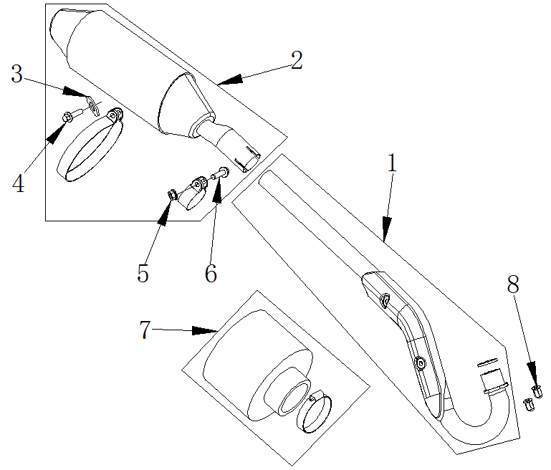

空滤器/消声器 AIR FILTER/MUFFLER
序号 | 件号 | 中文名称 | 规格型号 | 英文名称 | 数量 | 订购数量 | 备注
No. | Part No. | Chinese Description | Type | English Description | Q’ty | Order qty. | Remark
1 | 302002075001 | 排气管_镀铬本色 | 37-5_铁-带排气管接口垫_EPA_阿波罗公司打码Y-36-01040000 | Exhaust pipe | 1
2 | 302003136002 | 消声器_银白色(抛丸) | 37-2C_铝_配37-5车架和KTM消声器-带抱箍,附件:胶垫厚3.5mm、带排气管固定抱箍、消声器抱箍(支柱长15mm) | muffler | 1
3 | 405006050001 | 平垫圈_三价彩 | ￠8X￠22X2 | washer | 1
4 | 401002016001 | 六角法兰面螺栓细牙小系列_镀彩锌 | M10X1.25X25-F_8.8级(GB/T 5789)要求L=25_Lg=21_s=13_dcmax=20.8 | hex bolt | 1
5 | 404004002002 | 粗牙全金属六角法兰面锁紧螺母_镀彩锌 | M8(GB/T 6187.1) | locknut | 1
6 | 401001055002 | 六角法兰面螺栓-加大系列-B级_镀彩锌 | M8X35mm_8.8级(GB/T 5789) | hex bolt | 1
7 | 301021023002 | 空气滤清器_不锈钢本色 | 铁丝网-圆柱式_口径35mm(铁丝网长度60mm)_带抱箍 | air filter | 1
7 | 301021024001 | 空气滤清器_不锈钢本色 | 铁丝网-圆柱式_口径38mm(铁丝网长度70mm)_带抱箍 | air filter | 1
8 | 404008004001 | 盖型螺母_镀白锌 | M6X22mm(GB/T 923) | hex domed cap nut | 2
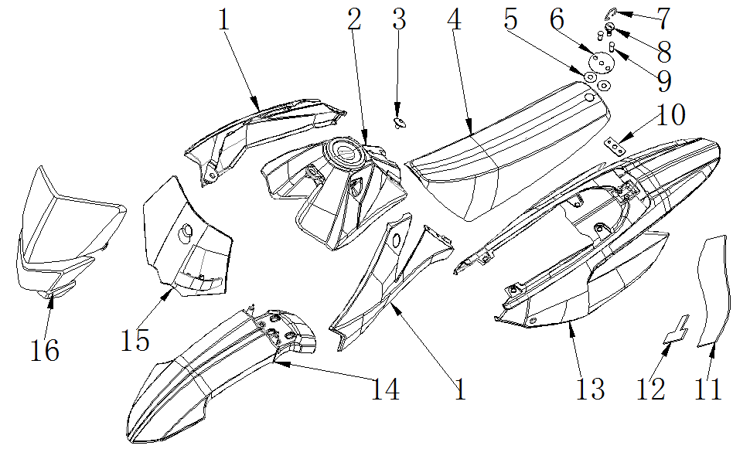

塑件 SEAT / PLASTICS
序号 | 件号 | 中文名称 | 规格型号 | 英文名称 | 数量 | 订购数量 | 备注
No. | Part No. | Chinese Description | Type | English Description | Q’ty | Order qty. | Remark
1 | 304001012010 | 左右前侧板_红色(色号：恩彩4421) | 37-5 | front side cover-RED | 1
2 | 312001041001 | 油箱_黑色 | 37-5_带油箱盖_直出油嘴 | fuel tank | 1
3 | 319011004002 | 座垫前固定螺栓_镀铬 | 37-5_M6_图号AGB37-5-09010009 | seat | 1
4 | 313001201002 | 座垫_红色侧边+顶部条纹/黑色顶部 | RFZ_SC2款_ZD016-002-10_两侧带标volt商标_950970型号的弹性体-(230*0.7)状态 |  | 1
5 | 410001002001 | 弹簧卡片_黑色 | 37-3专用_￠6X￠16X1 |  | 2
6 | 303043001003 | 座垫垫圈_不锈钢 | 37-5_铁 |  | 1
7 | 303044001002 | 座垫螺栓环扣_镀铬 | 37-5_铁 |  | 1
8 | 319011002002 | 座垫后固定螺栓_镀铬 | 37-5_M6 |  | 1
9 | 319011003002 | 座垫垫片螺栓_镀铬 | 37-5_￠6X13.5 |  | 2
10 | 303042004050 | FS座垫后安装片_喷塑黑色 | 37-5_铁 | seat rear bracket | 1
11 | 304066102001 | 后内封板(挡泥板)_黑色 | 37-3C_黑色丁睛橡胶件_3.0mm厚 | rear mud cover | 1
12 | 603002001004 | FS后挡泥板T型架_喷塑黑色 | 37-3_(借用38后挡泥板T型架_成型) | rear mud cover bracket | 1
13 | 304009010008 | 后尾板_红色(色号：恩彩4421) | 37-5 | rear fender-RED | 1
14 | 304015011001 | 前挡泥板_红色(色号：恩彩4421) | A37-5 | front fender-RED | 1
15 | 304013010009 | 号码牌_红色(色号：恩彩4421) | 37-5_带前刹油管上卡座 | name plate-RED | 1
16 | 316013005004 | 前大灯组件_黑色大灯罩 | 37-3_三角灯_带黑色大灯罩_带四个固定橡胶件 | Front light | 1
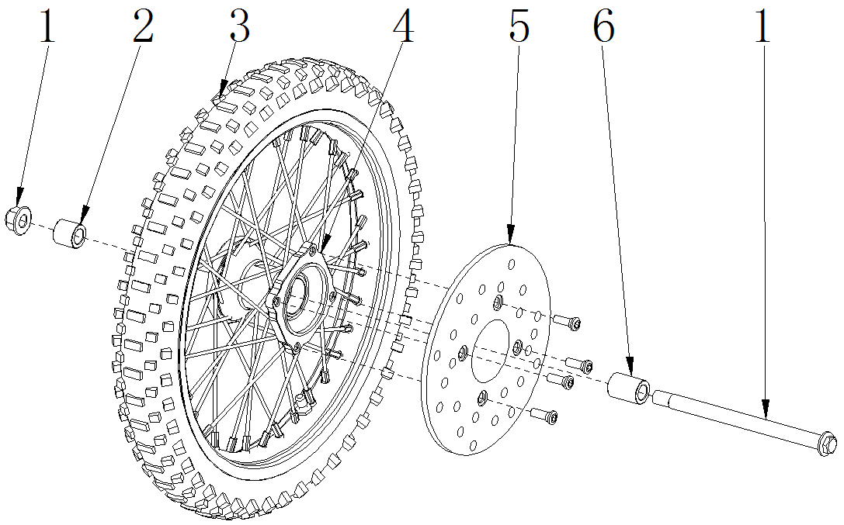

前轮 FR.WHEEL/FR. BRAKE ASSY.
序号 | 件号 | 中文名称 | 规格型号 | 英文名称 | 数量 | 订购数量 | 备注
No. | Part No. | Chinese Description | Type | English Description | Q’ty | Order qty. | Remark
1 | 401002075003 | 六角法兰面螺栓细牙小系列_镀彩锌 | M14X1.5X215mm(轴￠15mm)_10.9级_带螺母(GB/T 16674.2) | front wheel Axle | 1
2 | 319001183001 | 轮轴衬套_镀彩锌 | ￠15.5X￠22X19.5mm | spacer | 1
3 | 307005025001 | 远星轮胎(内外胎)_黑色 | 深纹_70/100-17(内胎2.5/2.25-17)_YUANXING商标 | Tires | 1
4 | 307003018001 | 辐条式前轮毂_亚光黑轮圈毂芯_银色辐条 | F-M14-1.6X17(广东款)_轮毂内衬套内孔为15.5,轴承6202-RS_两轴承端面距75mm_碟刹盘安装端面与轴承端面距15mm_碟刹盘安装端面与轮辋中心距47.5 | front rim | 1
5 | 308002015001 | 前碟刹盘_本色 | 37CRF-Y￠76X￠200要求:端面黑色_带螺栓内六角平头螺栓M8X14带台阶￠10X2 | front brake disc | 1
6 | 319001192002 | 轮轴衬套_镀彩锌 | ￠15.5X￠22X29mm | spacer | 1
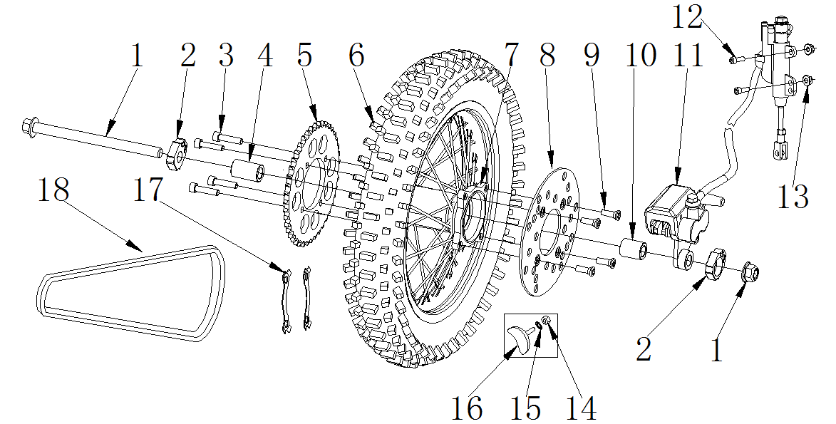

后轮/后制动器 RR.WHEEL/RR. BRAKE ASSY.
序号 | 件号 | 中文名称 | 规格型号 | 英文名称 | 数量 | 订购数量 | 备注
No. | Part No. | Chinese Description | Type | English Description | Q’ty | Order qty. | Remark
1 | 401002080002 | 六角法兰面螺栓细牙小系列_镀彩锌 | M14X1.5X225mm_10.9级_带螺母(GB/T 16674.2) | rear wheel Axle | 1
2 | 306006013004 | 千斤_抛丸本色 | 37-5_铝_方形_￠15.5mm_36*31mm | chain adjuster | 1
3 | 401003005002 | 六角头螺栓全螺纹_镀彩锌 | M8X25mm_8.8级(GB/T 5783) | hex bolt | 4
4 | 319001195002 | 轮轴衬套_镀彩锌 | ￠15.5X￠22X36mm | spacer | 1
5 | 311003036004 | 后链轮_银色 | 定位直径76mm 428-41T_铁_(淬火处理) | Rear sprocket | 1
6 | 307005026001 | 远星轮胎(内外胎)_黑色 | 深纹_90/100-14(内胎3.00/2.75-14)_YUANXING商标 | Tires | 1
7 | 307004020004 | 辐条式后轮毂_亚光黑轮圈毂芯_银色辐条 | F-M14-1.85X14(广东款),链盘安装端面与轴承端距11.5mm_两轴承端面距106mm_碟刹盘安装端面与轴承端面距14.5mm_碟刹盘安装端面与轮辋中心距62mm | rear rim | 1
8 | 308004013001 | 后碟刹盘_本色 | 37CRF-Y￠76X￠190要求:端面黑色_带螺栓内六角平头螺栓M8X14带台阶￠10X2 | rear brake disc | 1
9 | 403004026002 | 内六角平圆头螺钉_镀锌本色 | M8X14mm_台阶2mm(GB/T70.2)-广东款碟刹盘用 | bolt | 4
10 | 319001186002 | 轮轴衬套_镀彩锌 | ￠15.5X￠22X22mm | spacer | 1
11 | 308003086001 | 后碟刹器_黑色(油管和套管为黑色) | 37-2C_大单泵黑色_支架(37CRF-2款)黑色_无石棉后碟刹上泵附件均为黑色_顶杆总长45mm螺纹长25mm_管长520mm_黑色油管_外套管200mm黑色_L1=40mm、L2=90mm_管朝内_无胶轮 | Rear disc brake | 1
12 | 401001011001 | 六角法兰面螺栓-加大系列-B级_三价彩 | M6X25mm_8.8级(GB/T 5789) | hex bolt | 2
13 | 404004001001 | 粗牙全金属六角法兰面锁紧螺母_三价彩 | M6(GB/T 6187.1) | locknut | 2
14 | 404001005001 | 1型六角螺母_三价彩 | M8_要求S=12mm(GB/T 6170) | hex nut | 1
15 | 405006048001 | 平垫圈_三价彩 | ￠8X￠16X1.6(GB/T 97.1) | washer | 1
16 | 307010101001 | 后轮防滑块_黑色 | 通用 | skidproof parts for rear wheel | 1
17 | 318017004002 | 链轮止退片_镀白锌 | 定位孔直径92mm | Sprocket bolt fixer | 2
18 | 311001081001 | 链条_本色 | 428-110节_SFR | chain | 1
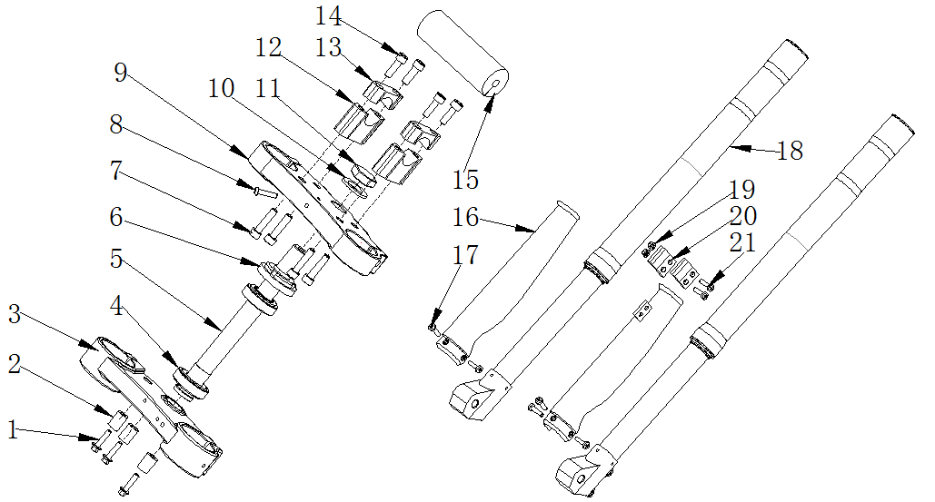

连接板与前减震 HANDLE BAR/STEERING STEM
序号 | 件号 | 中文名称 | 规格型号 | 英文名称 | 数量 | 订购数量 | 备注
No. | Part No. | Chinese Description | Type | English Description | Q’ty | Order qty. | Remark
1 | 401001020002 | 六角法兰面螺栓-加大系列-B级_镀彩锌 | M6X40mm_8.8级(GB/T 5789) | hex bolt | 3
1 | 401001007002 | 六角法兰面螺栓-加大系列-B级_镀彩锌 | M6X16mm_8.8级(GB/T 5789) | hex bolt | 3
2 | 319001089001 | 衬套_镀彩锌 | ￠8.5X￠16X25mm_铁 | spacer | 3
2 | 405006040002 | 平垫圈_镀彩锌 | ￠6X￠16X1.5 | washer | 3
3 | 310022125001 | 下连接板_氧化黑色 | 37(样式同29)_铝锻造_方向柱安装孔￠25mm_底部有沉孔￠28mm沉4mm_减震安装孔￠48mm_带内六角圆柱头螺栓4-M6X22-8.8 | bottom clamps | 1
4 | 409003004001 | 圆锥滚子轴承_本色 | GB/T 297_32005_碳钢材质(d=φ25,D=φ47,T=15,B=15,C=11.5) | tapered roller bearing | 2
5 | 310023010001 | 方向柱_镀白锌 | 37-5_圆管内孔直径13mm_M22X1_长229_￠25(+0.1~+0.15)mm_铁显眼位置打标识“1”_配压铸连板_盐雾实验不低于7级 | steering column | 1
6 | 310024002002 | 方向柱压紧螺母_镀锌本色 | M22_大锁母(M22X1X￠53盖内孔) | steering stem nut | 1
7 | 401001057002 | 六角法兰面螺栓-加大系列-B级_镀彩锌 | M8X40mm_8.8级(GB/T5789) | hex bolt | 4
8 | 403005020001 | 内六角圆柱头螺钉_镀彩锌 | M5X16mm_4.8级(GB/T70.1) | hex bolt | 1
9 | 310021030001 | 上连接板_氧化黑色 | 37_铝锻造_减震固定孔径48mm方向柱安装孔￠22mm_底部沉孔￠25.5mm_深4mm_带内六角圆柱头螺栓M8X22-8.8级 | upper clamps | 1
10 | 405006025001 | 平垫圈_不锈钢 | ￠22X￠36X1 | washer | 1
11 | 310025001002 | 方向柱盖形锁紧螺母_镀铬本色 | M22(S30*M22*1) | M22 nut | 1
12 | 310020005007 | 方向把卡座下_喷漆黑色 | 37-3_长宽高60X22X40mm_铝_孔距40mm_配Φ28方向把 | handlebar holder bottom | 2
13 | 310019011006 | 方向把卡座上_喷漆黑色 | 37-3_长宽高60X22X20mm_铝_孔距40mm_配Φ28方向把 | handlebar holder upper | 2
14 | 403005060002 | 内六角圆柱头螺钉_镀彩锌 | M8X25mm_8.8级(GB/T70.1) | bolt | 4
15 | 304035010001 | 海绵套_黑色 | 圆形海绵套_￠11X￠48X245mm（实测尺寸￠14X￠48X245mm） | handlebar foam | 1
16 | 304010002001 | 前减震装饰片_红色 | 30EF-800前减_直径51mm | front fork plastic | 1
17 | 403004012002 | 内六角平圆头螺钉_镀彩锌 | M6X16mm_4.8级_圆头直径12mm(GB/T70.2) | bolt | 5
18 | 305001064001 | 前减震_亮雾本色(上盖蓝色) | AGB37RFZ-2C_S01(Q3H)长770_mm￠48X48mm_管径￠33_外露行程220_前减震_亮雾本色(上盖蓝色)工作行程170_ | front fork | 1
19 | 404006003002 | 非金属嵌件六角锁紧螺母_镀彩锌 | M5[GB/T 889.1-2000] | nut | 2
20 | 318001013001 | 前刹油管下卡座_氧化黑色 | 37-3_32X30mm_铝 | front brake tube fixer | 2
21 | 403013018002 | 十字槽盘头螺钉_镀彩锌 | M5X16mm_4.8级(GB/T818-2000) | screw | 2
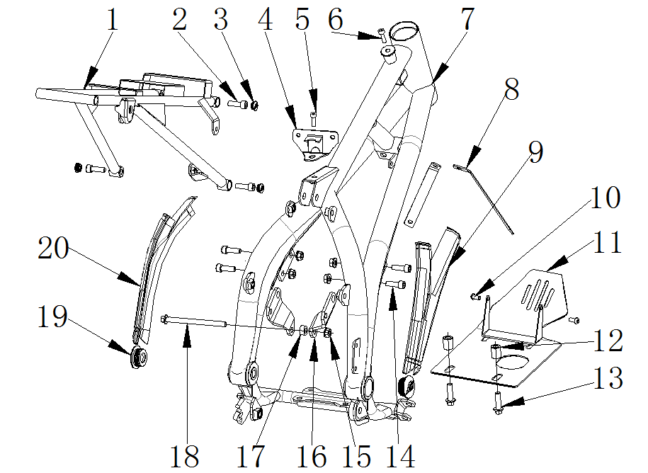

车架 FRAME
序号 | 件号 | 中文名称 | 规格型号 | 英文名称 | 数量 | 订购数量 | 备注
No. | Part No. | Chinese | Type | Description | Qty. | Order | Remark
1 | 303006207002 | FS尾架_喷塑铁灰色 | 37-5_铁_￠17圆管_带整流器固定支架_带挡泥皮 | sub-frame | 1
2 | 403005058002 | 内六角圆柱头螺钉_镀彩锌 | M8X20mm_8.8级(GB/T70.1) | bolt | 4
3 | 304023002001 | 尾架衬套封口塞_黑色 | 37-5 | sub-frame small cover | 4
4 | 303038003051 | FS油箱后固定座_喷塑钛灰色 | 37-5_铁 | fuel tank rear bracket | 1
5 | 403005058002 | 内六角圆柱头螺钉_镀彩锌 | M8X20mm_8.8级(GB/T70.1) | bolt | 1
6 | 403005060002 | 内六角圆柱头螺钉_镀彩锌 | M8X25mm_8.8级(GB/T70.1) | bolt | 1
7 | 303001056050 | FS车架_喷塑灰色 | 37-5(17/14)_铁_高压包位置新状态）_踏脚支架加强 | frame | 1
8 | 303033011050 | FS前侧板安装支架_喷塑黑色 | 37RFZ-2 | front plastic bracket | 2
9 | 304025001001 | 车架侧装饰盖右_黑色 | 37-5 | frame side cover right | 1
10 | 401001009002 | 六角法兰面螺栓-加大系列-B级_镀彩锌 | M6X20mm_8.8级(GB/T 5789) | bolt | 2
11 | 303049002050 | FS汽油机底罩_喷塑黑色 | 21-脚_铁 | engine bottom plate | 1
12 | 319001088002 | 衬套_镀彩锌 | ￠8.5X￠16X20mm_铁 | spacer | 2
13 | 401001057002 | 六角法兰面螺栓-加大系列-B级_镀彩锌 | M8X40mm_8.8级(GB/T5789) | bolt | 2
14 | 403005060002 | 内六角圆柱头螺钉_镀彩锌 | M8X25mm_8.8级(GB/T70.1) | bolt | 4
15 | 404004002002 | 粗牙全金属六角法兰面锁紧螺母_镀彩锌 | M8(GB/T 6187.1) | nut | 5
16 | 303015008051 | FS汽油机上吊耳_喷塑钛灰色 | 37-5_铁 | egnine upper bracket | 1
17 | 319001242001 | 衬套_彩锌 | ￠9X￠16X8mm_铁 | spacer | 1
18 | 401002099001 | 六角法兰面螺栓-加大系列-B级_镀彩锌 | M8X125-F_8.8级(GB/T 5789) | bolt | 1
19 | 304023014001 | 车架侧盖_黑色 | 37-5_车架中轴盖_无AM标_外缘直径40mm | frame rubber cover | 2
20 | 304024004001 | 车架侧装饰盖左_黑色 | 37-5 | frame side cover left | 1
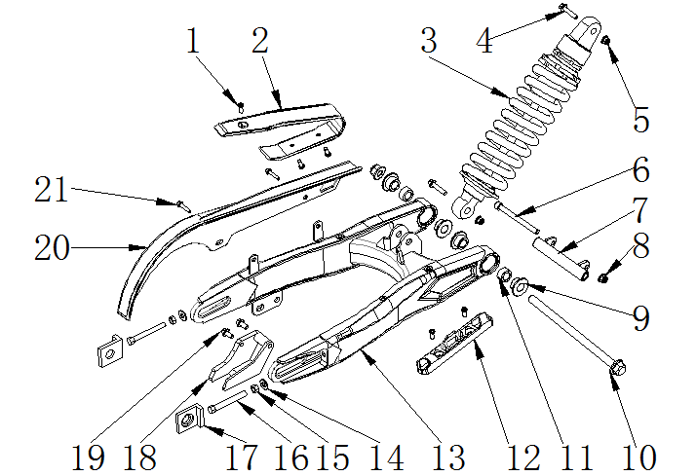

后叉 RR.SWINGARM
序号 | 件号 | 中文名称 | 规格型号 | 英文名称 | 数量 | 订购数量 | 备注
No. | Part No. | Chinese Description | Type | English Description | Q’ty | Order qty. | Remark
1 | 403011020001 | 十字槽沉头螺钉_三价彩 | M6X10mm_4.8级(GB/T819.1) | crossed screw | 5
2 | 304034004001 | 后叉保护套_黑色 | 37-5 | chain guide for swing arm | 1
3 | 306001106001 | 后减震_深灰色弹簧 | AGB37RFZ-2C_(S02(H2N))不可调_弹簧￠11.5mmmm_L=350mm__后减震_深灰色弹簧640LBS/IN_上下衬套￠10_20*20 | rear shock | 1
4 | 401001003001 | 六角法兰面螺栓-加大系列-B级_镀彩锌 | M10X1.25X45-F_8.8级(GB/T5789)六角法兰面螺栓-加大系列-B级_镀彩锌要求L=45_Lg=25_s=13_dcmax=20.8 | hex bolt | 2
5 | 404005003001 | 细牙全金属六角法兰面锁紧螺母_三价彩 | M10X1.25(GB/T 6187.2) | locknut | 2
6 | 403005050002 | 内六角圆柱头螺钉_镀彩锌 | M8X105mm_8.8级(GB/T70.1) | bolt | 1
7 | 303017002051 | FS后叉汽油机吊耳_喷塑钛灰色 | 37-5_铁 | rear engine bracket | 1
8 | 404004002002 | 粗牙全金属六角法兰面锁紧螺母_镀彩锌 | M8(GB/T 6187.1) | nut | 1
9 | 319002017001 | 轴承套_镀白锌 | ￠12.5X￠29.5X12.5mm(台阶￠20X10mm)_铁 | bearing spacer | 4
10 | 401002050003 | 六角法兰面螺栓细牙小系列_镀彩锌 | M12X1.25X210mm_8.8级_带螺母(GB/T 16674.2) | hex bolt | 1
11 | 409001006001 | 冲压外圈滚针轴承_镀锌本色 | GB/T 290_HK2020(Fw=20,D=26,B=20) | needle bearing | 2
12 | 318001026002 | 后刹油管卡扣_黑色 | APOLLO_材料ABS_16.5X125-￠6.6-55mm | rear brake tube fixer | 1
13 | 306005138051 | FS后叉_喷塑闪光银 | 37-2_铁_APOLLO_前外开档179mm_带挡泥皮固定孔 | rear swing arm | 1
14 | 405006049002 | 平垫圈_镀彩锌 | ￠8X￠16X2 | washer | 2
15 | 404001004002 | 1型六角螺母_镀彩锌 | M8(GB/T 6170) | nut | 2
16 | 401003012002 | 六角头螺栓全螺纹_镀彩锌 | M8X60X1.25_8.8级_全螺纹(GB/T 5789)六角头螺栓全螺纹_镀彩锌(要求S=10mm_用10#扳手旋紧的那种六角头) | bolt | 2
17 | 306006013004 | 千斤_抛丸本色 | 37-5_铝_方形_￠15.5mm_36*31mm | chain adjuster | 1
18 | 306007005006 | 链条导向架_黑色 | 37-5_铁后叉 | chain guide | 1
19 | 403005056002 | 内六角圆柱头螺钉_镀彩锌 | M8X16mm_8.8级(GB/T70.1) | bolt | 2
20 | 304032001020 | 链条保护罩(机加工)_本色 | 半包型 | chain cover | 1
21 | 401001006003 | 六角法兰面螺栓-加大系列-B级_三价彩 | M6X12mm_8.8级(GB/T 5789) | hex bolt | 2
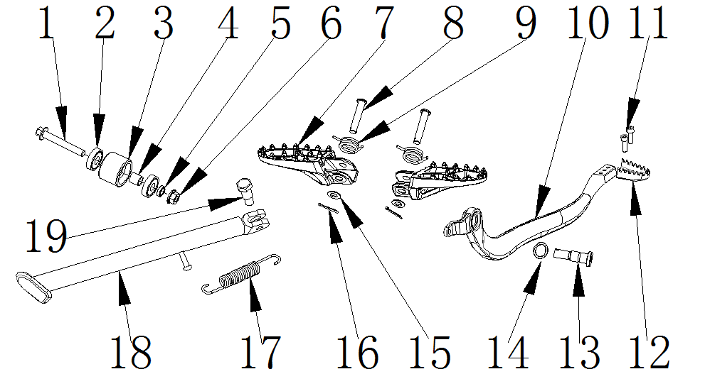

脚蹬/侧支架 FOOT PEGS / SIDE STAND
序号 | 件号 | 中文名称 | 规格型号 | 英文名称 | 数量 | 订购数量 | 备注
No. | Part No. | Chinese Description | Type | English Description | Q’ty | Order qty. | Remark
1 | 401001036003 | 六角法兰面螺栓-加大系列-B级_镀彩锌 | M8X1.25X65-F_8.8级(GB/T5789)六角法兰面螺栓-加大系列-B级_镀彩锌要求L=65_lg=37_S=10_dcmax=17 | hex bolt | 1
2 | 409002023001 | 深沟球轴承_镀锌本色 | GB/T 276_608ZZ(d=8,D=22,B=7) | deep groove ball bearing | 2
3 | 311005001001 | 链条张紧轮_黑色 | 通用 | chain roller | 1
4 | 319001115001 | 衬套_镀彩锌 | ￠9X￠12X12mm_铁 | spacer | 2
5 | 405003011004 | 标准型弹簧垫圈_镀彩锌 | ￠8(GB/T 93) | spring washer | 1
6 | 404006005003 | 非金属嵌件六角锁紧螺母_镀彩锌 | M8[GB/T 889.1-2000] | nut | 1
7 | 303010003101 | FS踏脚_喷塑黑色 | 37-5_安装孔为￠8.2mm_安装头部开档尺寸为22mm(2014款) | foot peg sets | 1
8 | 407006002003 | 销轴_三价彩 | ￠8X38mm-孔位34（GB/T882-1986) | foot peg pin | 2
9 | 319007012002 | 踏脚扭簧_镀白锌 | 37-5_3圈_内径￠18mm_弹簧钢丝直径￠2.0mm踏脚扭簧_镀白锌通用于37系列车型(37-3除外)、AGB21F/G车型、34-2 | foot peg spring | 1
10 | 310031010021 | 后刹踏杆_喷塑黑色 | 37-5_铸钢_安装孔￠14X10.5mm_台阶￠22X3.5mm-清丝 | foot brake padel | 1
11 | 403005020001 | 内六角圆柱头螺钉_镀彩锌 | M5X16mm_4.8级(GB/T70.1) | bolt | 2
12 | 310032003001 | 后刹踏杆铝头_抛丸 | 37-5 | foot brake padel tip | 1
13 | 319011013001 | 后刹踏杆螺栓_镀白锌 | 37-5-M10_8.8级 | foot brake padel bolt | 1
14 | 405004002001 | 波形弹性垫圈_黑色 | ￠15x￠21x0.3mm(GB/T 955-1987) | spring washer | 1
15 | 405006047003 | 平垫圈_镀彩锌 | ￠8X￠16X1 | washer | 2
16 | 407005004001 | 开口销_镀锌 | ￠2.5X20mm(GB/T 91-2000) | split pin | 2
17 | 319007029002 | 脚撑弹簧_镀锌本色 | 总长115_中心距100_中心直径￠14_弹簧直径￠2.5 | kick stand spring | 1
18 | 303012054002 | FS脚撑_喷塑黑色 | AGB37RFZ-2C_310mm(开档6.5) | kick stand | 1
19 | 319011017001 | 脚撑螺栓_三价彩 | M10X24.5mmX1.25(台阶￠12X12.5mm)_8.8级 | kick stand bolt | 1

